124 保育所等数（人口10万人当たり）
124 保育所等数（人口10万人当たり）

 | 時点 2024(R6)年10月1日（毎年）
 | 単位 所 |  |  |  |  |  |  |  | 偏差値 |  | 49.5
順位 |  | 都道府県名 |  | 数 値 |  |  | 順位 | 都道府県名 |  | 数 値

 |  | 0 | 全 国 |  | 19.0 | 0.0 | 23 | 0 | 広 島 |  | 19.3
1 |  | 0 | 島 根 |  | 40.5 | 0.0 | 23 | 0 | 福 岡 |  | 19.3
2 |  | 0 | 高 知 |  | 33.5 | 0.0 | 26 | 0 | 三 重 |  | 19.1
3 |  | 0 | 沖 縄 |  | 33.2 | 0.0 | 27 | 0 | 青 森 |  | 18.9
4 |  | 0 | 長 崎 |  | 29.7 | 0.0 | 28 | 0 | 宮 城 |  | 18.3
5 |  | 0 | 熊 本 |  | 28.5 | 0.0 | 29 | 0 | 愛 知 |  | 18.0
6 |  | 0 | 宮 崎 |  | 26.1 | 0.0 | 30 | 0 | 福 井 |  | 17.6
7 |  | 0 | 東 京 |  | 25.6 | 0.0 | 31 | 0 | 岐 阜 |  | 16.7
8 |  | 0 | 長 野 |  | 25.3 | 0.0 | 32 | 0 | 茨 城 |  | 16.5
9 |  | 0 | 鳥 取 |  | 24.5 | 0.0 | 33 | 0 | 栃 木 |  | 16.4
10 |  | 0 | 新 潟 |  | 23.6 | 0.0 | 33 | 0 | 岡 山 |  | 16.4
11 |  | 0 | 鹿児島 |  | 23.0 | 0.0 | 35 | 0 | 和歌山 |  | 16.0
12 |  | 0 | 佐 賀 |  | 22.6 | 0.0 | 36 | 0 | 福 島 |  | 15.8
13 |  | 0 | 山 形 |  | 21.9 | 0.0 | 37 | 0 | 北海道 |  | 15.4
14 |  | 0 | 岩 手 |  | 21.5 | 0.0 | 38 | 0 | 富 山 |  | 15.0
15 |  | 0 | 神奈川 |  | 21.0 | 0.0 | 38 | 0 | 石 川 |  | 15.0
15 |  | 0 | 徳 島 |  | 21.0 | 0.0 | 40 | 0 | 京 都 |  | 14.9
17 |  | 0 | 山 梨 |  | 20.7 | 0.0 | 41 | 0 | 香 川 |  | 14.5
18 |  | 0 | 山 口 |  | 20.6 | 0.0 | 42 | 0 | 滋 賀 |  | 14.4
19 |  | 0 | 大 分 |  | 20.0 | 0.0 | 43 | 0 | 群 馬 |  | 13.4
20 |  | ◎ | 千 葉 |  | 19.6 | 0.0 | 44 | 0 | 兵 庫 |  | 11.3
21 |  | 0 | 秋 田 |  | 19.5 | 0.0 | 45 | 0 | 大 阪 |  | 11.2
保育所等数 （人口10万人当たり）
北海道 | 15.4
青 森 | 18.9
岩 手 | 21.5
宮 城 | 18.3
秋 田 | 19.5
山 形 | 21.9
福 島 | 15.8
茨 城 | 16.5
栃 木 | 16.4
群 馬 | 13.4
埼 玉 | 19.3
千 葉 | 19.6
東 京 | 25.6
神奈川 | 21
新 潟 | 23.6
富 山 | 15
石 川 | 15
福 井 | 17.6
山 梨 | 20.7
長 野 | 25.3
岐 阜 | 16.7
静 岡 | 10.9
愛 知 | 18
三 重 | 19.1
滋 賀 | 14.4
京 都 | 14.9
大 阪 | 11.2
兵 庫 | 11.3
奈 良 | 9.8
和歌山 | 16
鳥 取 | 24.5
島 根 | 40.5
岡 山 | 16.4
広 島 | 19.3
山 口 | 20.6
徳 島 | 21
香 川 | 14.5
愛 媛 | 19.4
高 知 | 33.5
福 岡 | 19.3
佐 賀 | 22.6
長 崎 | 29.7
熊 本 | 28.5
大 分 | 20
宮 崎 | 26.1
鹿児島 | 23
沖 縄 | 33.2
22 |  | 0 | 愛 媛 |  | 19.4 | 0.0 | 46 | 0 | 静 岡 |  | 10.9
23 |  | 0 | 埼 玉 |  | 19.3 | 0.0 | 47 | 0 | 奈 良 |  | 9.8

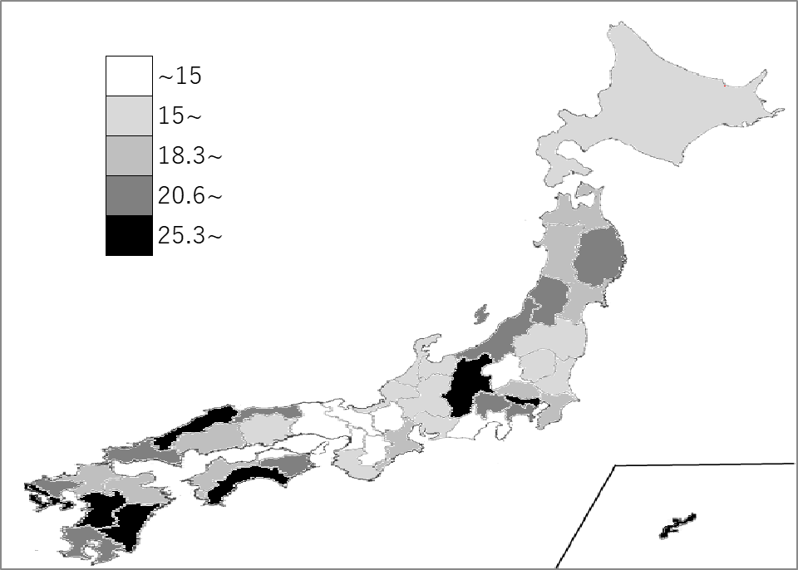
千葉県の推移
令和2年 | 19.7 | 41
令和3年 | 20.5 | 41
令和4年 | 21.2 | 39
令和5年 | 19.5 | 21
令和6年 | 19.6 | 20

《備 考》 ・資料出所 厚生労働省「社会福祉施設等調査」 ・算出方法 施設数÷人口

